关系图
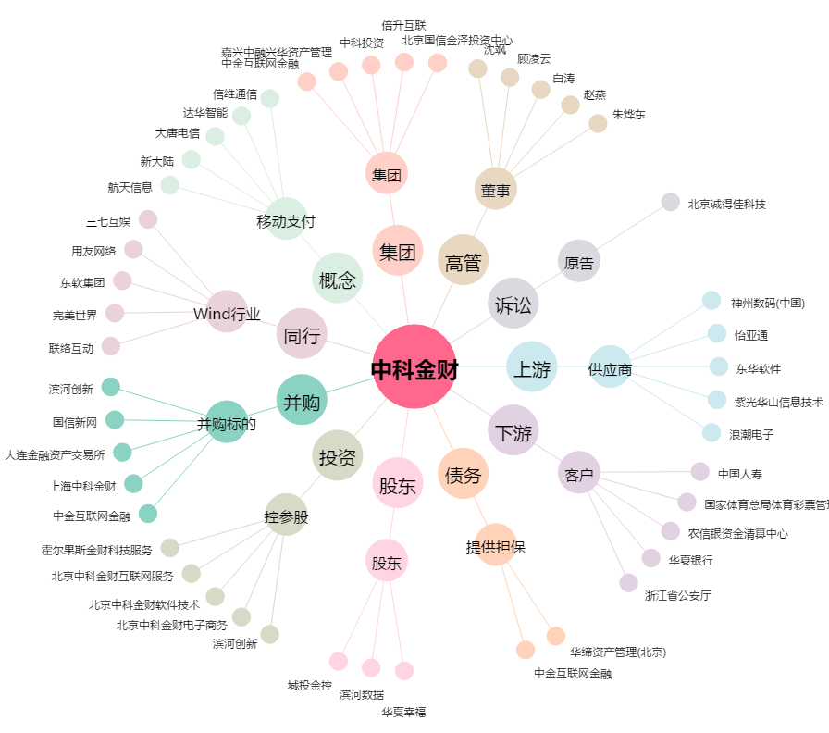
中科金财[002657.SZ] - 关系概览图

